Pruebas_Gonzalez Avalos
CASOS DE PRUEBA - Onboarding de Clientes Personas Físicas
Proyecto Integrador | API REST | González Avalos César Fernnado

ID Caso | Método HTTP | Endpoint | Descripción del Caso de Prueba | Parámetros de Entrada / Body | Respuesta Esperada | HTTP Status Esperado | Resultado | Evidencia (Captura de Pantalla)
AUTENTICACIÓN — POST /auth/login
TC-AUTH-01 | POST | /auth/login | Login exitoso con credenciales válidas | { "correoElectronico": "ces4rglez17@gmail.com", "password": "Password123!" } | {"code":1, "message":"Login exitoso", "data":{token, correo, idUsuario, idCliente, activo:true}} | 200 OK | EXITOSO | 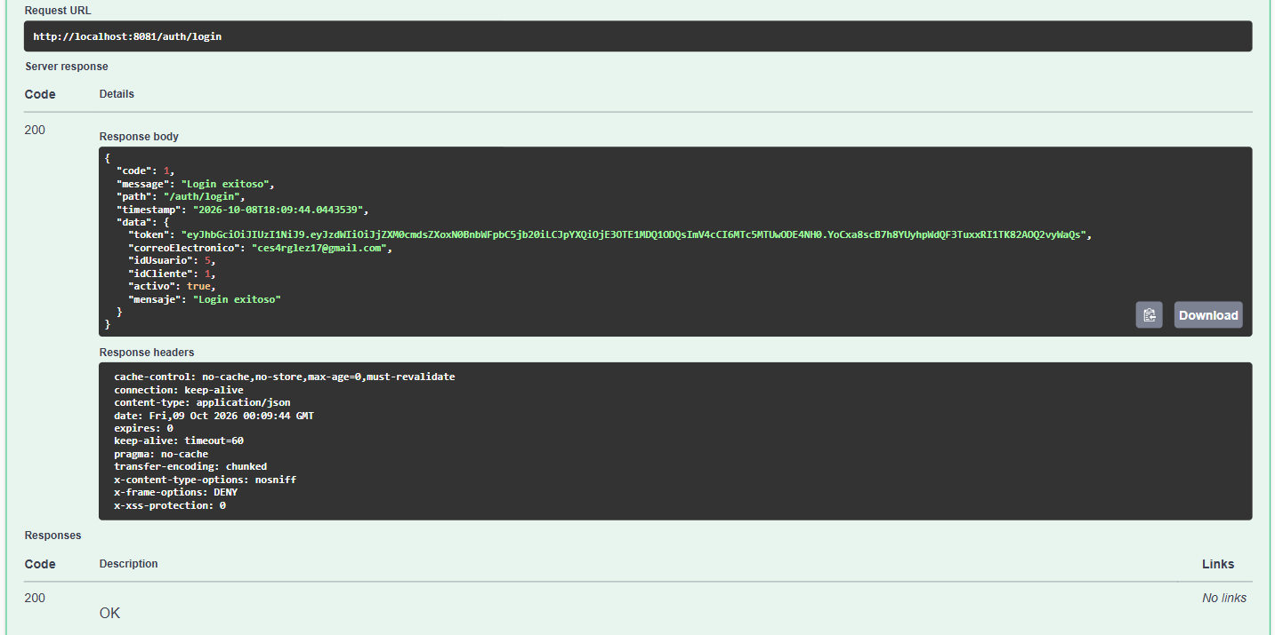
TC-AUTH-02 | POST | /auth/login | Login con contraseña incorrecta | { "correoElectronico": "ces4rglez17@gmail.com", "password": "Password123!Incorrecta" } | {"code":9, "message":"Las credenciales proporcionadas son incorrectas"} | 401 Unauthorized | EXITOSO
TC-AUTH-03 | POST | /auth/login | Login con correo no registrado | { "correoElectronico": "ces4rglez17.dev@gmail.com", "password": "Password123!" } | {"code":8, "message":"No se encontró un usuario con el correo: ..."} | 404 Not Found | EXITOSO
TC-AUTH-04 | POST | /auth/login | Login con usuario dado de baja (modo solo lectura) | { "correoElectronico": "carlos.ruiz90@falso.com", "password": "PasswordSegura@2026" } | {"code":1, "data":{activo:false, mensaje:"Su cuenta está desactivada..."}} | 200 OK | EXITOSO | 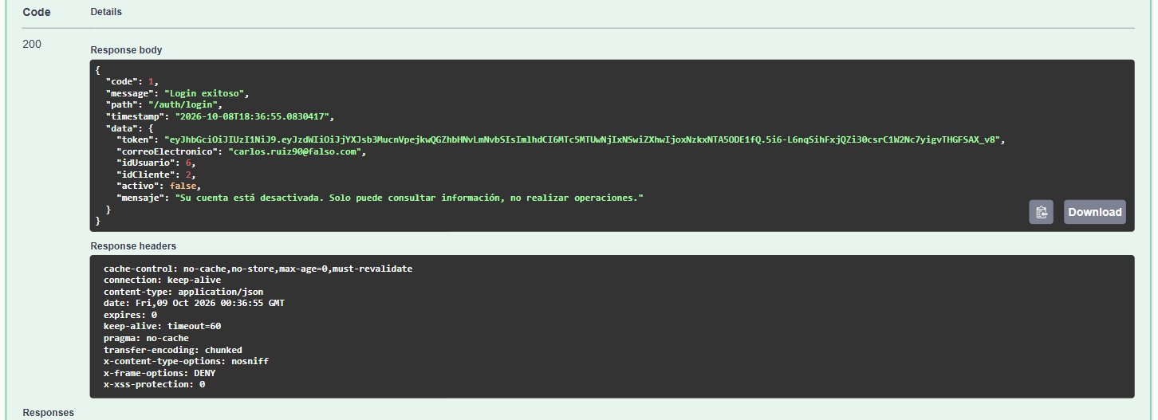
TC-AUTH-05 | POST | /auth/login | Login sin enviar cuerpo JSON | { } (vacío) | {"code":3, "message":"Errores de validación"} | 400 Bad Request | EXITOSO
REGISTRO DE CLIENTES — POST /clientes
TC-REG-01 | POST | /clientes | Registro exitoso de cliente con todos los datos completos | { "nombre": "Maria", "segundoNombre": "Fernanda", "apellidoPaterno": "Torres", "apellidoMaterno": "Lopez", "fechaNacimiento": "1985-11-15", "curp": "TOLM851115MDFRRR01", "rfc": "TOLM851115A1A", "sexo": "F", "nacionalidad": "MEX", "estadoCivil": "CASADO", "correoElectronico": "dra.maria.torres@hotmail.com", "password": "Doctora_Super$ecure1", "telefonoMovil": "5599001122", "telefonoAlternativo": "5599001122", "calle": "Paseo de la Reforma", "numeroExterior": "222", "numeroInterior": "Piso 5", "colonia": "Juarez", "municipio": "Cuauhtémoc", "estado": "CDMX", "codigoPostal": "06600", "pais": "MEX", "ocupacion": "Médico Cirujano", "empresa": "Hospital Angeles", "ingresoMensual": 85000.00 } | {"code":1, "message":"Cliente registrado exitosamente", "data":{idCliente, nombre, cuentas[{numeroCuenta, saldo:500}]}} | 201 Created | EXITOSO | 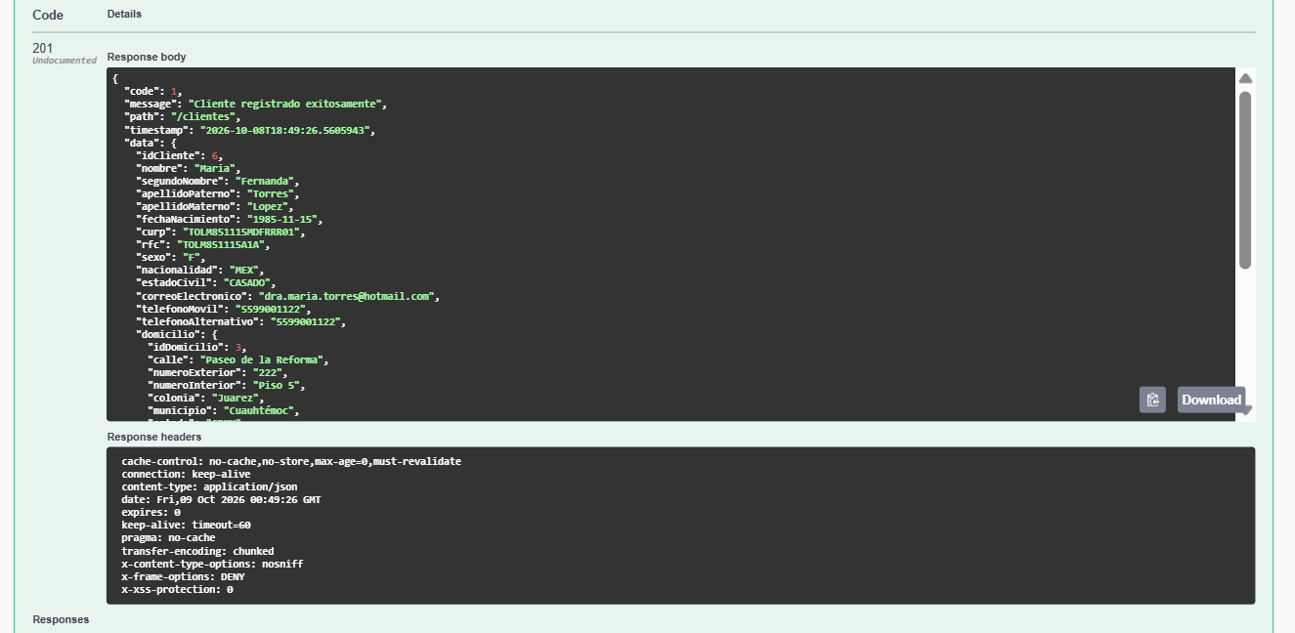
TC-REG-02 | POST | /clientes | Registro con CURP duplicada | { "nombre": "Maria", "segundoNombre": "Fernanda", "apellidoPaterno": "Torres", "apellidoMaterno": "Lopez", "fechaNacimiento": "1985-11-15", "curp": "TOLM851115MDFRRR01", "rfc": "TOLM851115A1A", "sexo": "F", "nacionalidad": "MEX", "estadoCivil": "CASADO", "correoElectronico": "dra.maria.torres@hotmail.com", "password": "Doctora_Super$ecure1", "telefonoMovil": "5599001122", "telefonoAlternativo": "5599001122", "calle": "Paseo de la Reforma", "numeroExterior": "222", "numeroInterior": "Piso 5", "colonia": "Juarez", "municipio": "Cuauhtémoc", "estado": "CDMX", "codigoPostal": "06600", "pais": "MEX", "ocupacion": "Médico Cirujano", "empresa": "Hospital Angeles", "ingresoMensual": 85000.00 } | {"code":4, "message":"Ya existe un cliente registrado con la CURP: ..."} | 409 Conflict | EXITOSO
TC-REG-03 | POST | /clientes | Registro con RFC duplicado | (Mismo RFC, diferente CURP y correo) | {"code":5, "message":"Ya existe un cliente registrado con el RFC: ..."} | 409 Conflict | EXITOSO
TC-REG-04 | POST | /clientes | Registro con correo electrónico duplicado | (Mismo correo, diferente CURP y RFC) | {"code":6, "message":"Ya existe un usuario registrado con el correo: ..."} | 409 Conflict | EXITOSO
TC-REG-05 | POST | /clientes | Registro de cliente menor de edad (< 18 años) | { "nombre": "Diego", "segundoNombre": "", "apellidoPaterno": "Vargas", "apellidoMaterno": "Soto", "fechaNacimiento": "2012-01-10", "curp": "VASD120110HDFRRR01", "rfc": "VASD851115A1A", "sexo": "M", "nacionalidad": "MEX", "estadoCivil": "SOLTERO", "correoElectronico": "diego.emprende2005@falso.com", "password": "M1PrimerPassword#", "telefonoMovil": "3311223344", "telefonoAlternativo": "3311223344", "calle": "Calle de la Empresa", "numeroExterior": "10", "numeroInterior": "Local B", "colonia": "Americana", "municipio": "Guadalajara", "estado": "JAL", "codigoPostal": "44160", "pais": "MEX", "ocupacion": "Comerciante", "empresa": "Negocio Propio", "ingresoMensual": 15000.00 } | {"code":3, "message":"El cliente debe ser mayor de edad (18 años o más). Edad calculada: X"} | 400 Bad Request | EXITOSO
TC-REG-06 | POST | /clientes | Registro con formato de CURP inválido | { "nombre": "Diego", "segundoNombre": "", "apellidoPaterno": "Vargas", "apellidoMaterno": "Soto", "fechaNacimiento": "2012-01-10", "curp": "VASD120110HDFRRR01HU", "rfc": "VASD851115A1A", "sexo": "M", "nacionalidad": "MEX", "estadoCivil": "SOLTERO", "correoElectronico": "diego.emprende2005@falso.com", "password": "M1PrimerPassword#", "telefonoMovil": "3311223344", "telefonoAlternativo": "3311223344", "calle": "Calle de la Empresa", "numeroExterior": "10", "numeroInterior": "Local B", "colonia": "Americana", "municipio": "Guadalajara", "estado": "JAL", "codigoPostal": "44160", "pais": "MEX", "ocupacion": "Comerciante", "empresa": "Negocio Propio", "ingresoMensual": 15000.00 } | {"code":2, "message":"Formato de CURP inválido"} | 400 Bad Request | EXITOSO | 
TC-REG-07 | POST | /clientes | Registro con teléfono de longitud incorrecta (9 dígitos) | "telefonoMovil": "331122334", "telefonoAlternativo": "331122334", | {"code":2, "message":"El teléfono móvil debe contener exactamente 10 dígitos"} | 400 Bad Request | EXITOSO
TC-REG-08 | POST | /clientes | Registro con contraseña débil (sin caracteres especiales) | (password: "pass17") | {"code":2, "message":"La contraseña debe tener mínimo 8 caracteres, una mayúscula..."} | 400 Bad Request | EXITOSO
TC-REG-09 | POST | /clientes | Registro con código postal inválido (3 dígitos) | (codigoPostal: "066") | {"code":2, "message":"El código postal debe contener exactamente 5 dígitos"} | 400 Bad Request | EXITOSO
TC-REG-10 | POST | /clientes | Registro con ingreso mensual negativo | (ingresoMensual: -5000) | {"code":2, "message":"El ingreso mensual debe ser mayor a cero"} | 400 Bad Request | EXITOSO
TC-REG-11 | POST | /clientes | Registro con nombre que contiene números | (nombre: "Diego1234") | {"code":2, "message":"El nombre solo debe contener letras y espacios"} | 400 Bad Request | EXITOSO
TC-REG-12 | POST | /clientes | Registro con fecha de nacimiento futura | (fechaNacimiento: "2030-01-01") | {"code":2, "message":"La fecha de nacimiento no puede ser futura"} | 400 Bad Request | EXITOSO
TC-REG-13 | POST | /clientes | Registro con incongruencia CURP vs fecha de nacimiento | (fechaNacimiento: "1990-01-01", curp con "950520") | {"code":3, "message":"Incongruencia detectada: La fecha de nacimiento proporcionada..."} | 400 Bad Request | EXITOSO
TC-REG-14 | POST | /clientes | Registro con campos obligatorios faltantes (sin nombre) | (nombre: null) | {"code":2, "message":"El nombre es obligatorio"} | 400 Bad Request | EXITOSO
CONSULTAS DE CLIENTES — GET /clientes
TC-CON-01 | GET | /clientes | Consultar todos los clientes (sin filtros) | Sin parámetros | {"code":1, "message":"Consulta exitosa", "data":[{...}, {...}]} | 200 OK | EXITOSO | 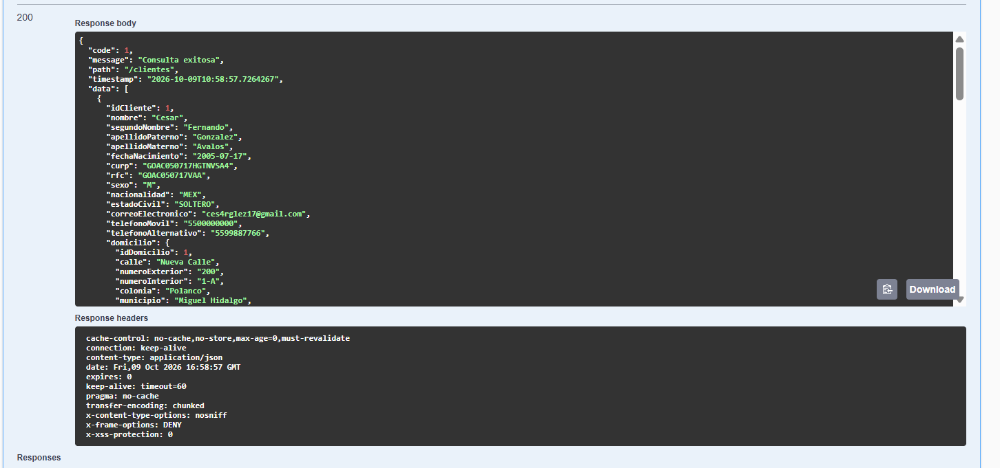
TC-CON-02 | GET | /clientes/{id} | Consultar cliente por ID válido | Path: id = 1 | {"code":1, "message":"Cliente encontrado", "data":{idCliente:1, nombre:...}} | 200 OK | EXITOSO | 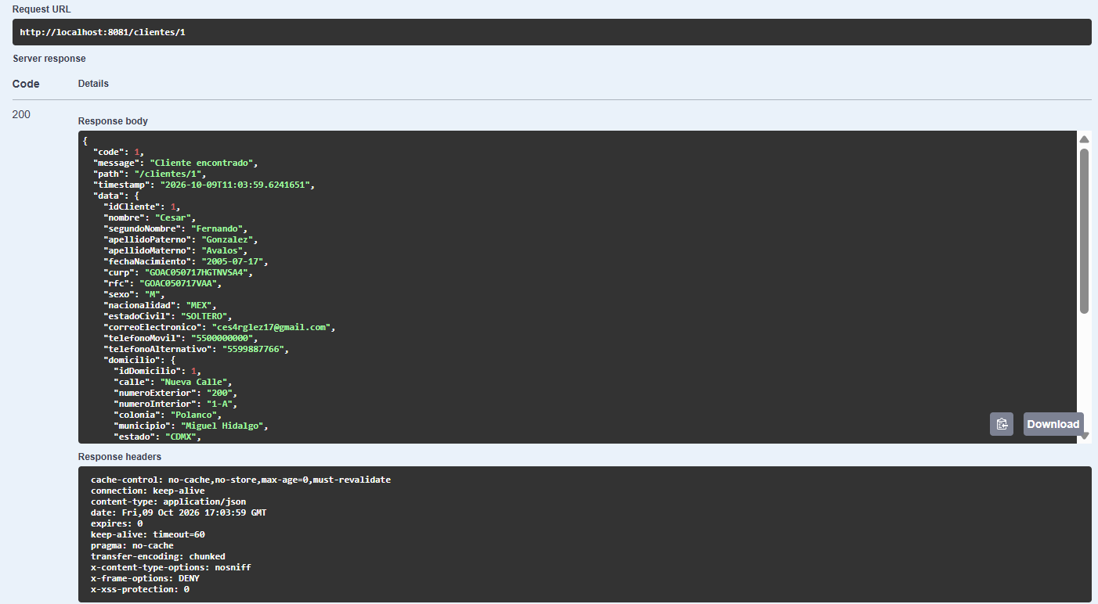
TC-CON-03 | GET | /clientes/{id} | Consultar cliente con ID inexistente | Path: id = 99999 | {"code":8, "message":"No se encontró el cliente con ID: 99999"} | 404 Not Found | EXITOSO
TC-CON-04 | GET | /clientes?curp=PEGC950520HDFRRR01 | Buscar cliente por CURP | Query: curp=TOLM851115MDFRRR01 | {"code":1, "data":[{curp:"TOLM851115MDFRRR01"}]} | 200 OK | EXITOSO | 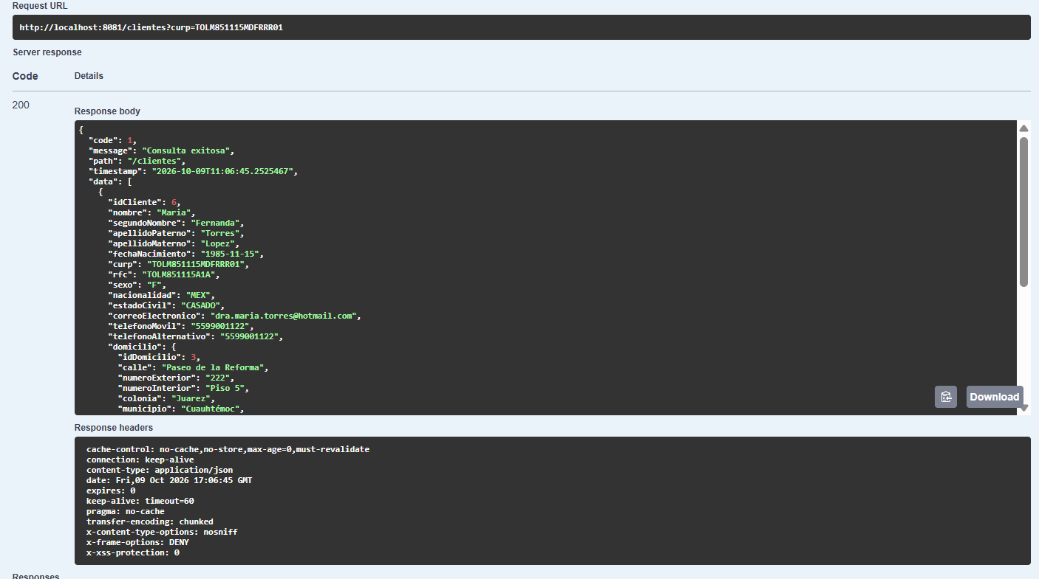
TC-CON-05 | GET | /clientes?rfc=PEGC950520DFA | Buscar cliente por RFC | Query: rfc=GOAC050717VAA | {"code":1, "data":[{rfc:"GOAC050717VAA"}]} | 200 OK | EXITOSO | 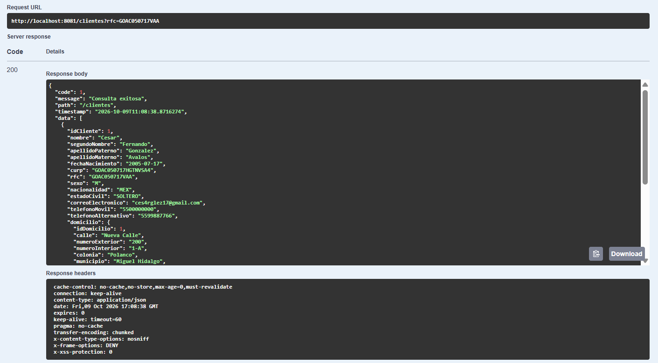
TC-CON-06 | GET | /clientes?correo=cesar.perez@email.com | Buscar cliente por correo electrónico | Query: correo=carlos.ruiz90@falso.com | {"code":1, "data":[{correoElectronico:"carlos.ruiz90@falso.com"}]} | 200 OK | EXITOSO | 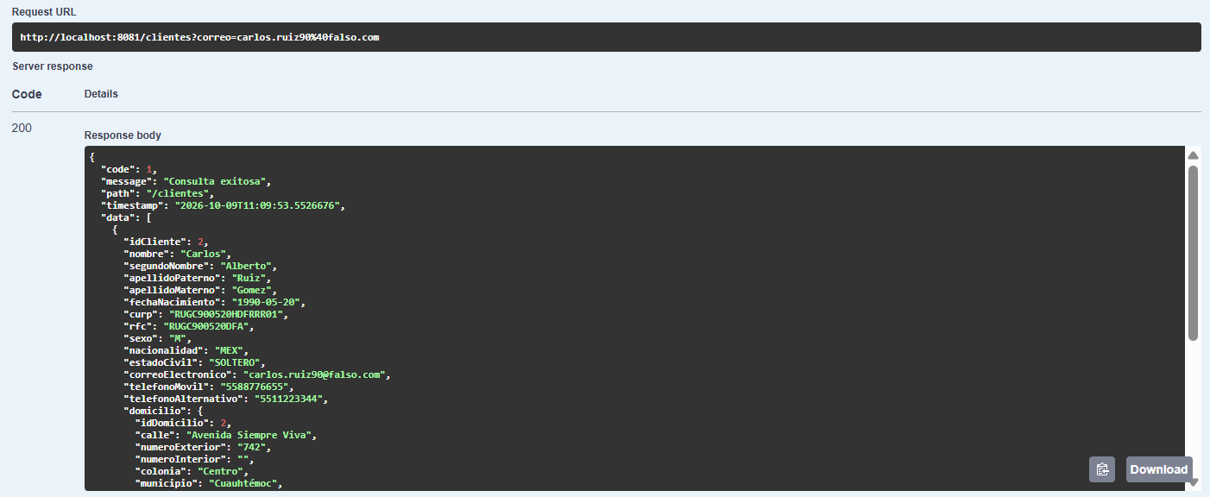
TC-CON-07 | GET | /clientes?numeroCuenta=XXXXXXXXXX | Buscar cliente por número de cuenta | Query: numeroCuenta={número generado} | {"code":1, "data":[{cuentas:[{numeroCuenta:"..."}]}]} | 200 OK | EXITOSO | 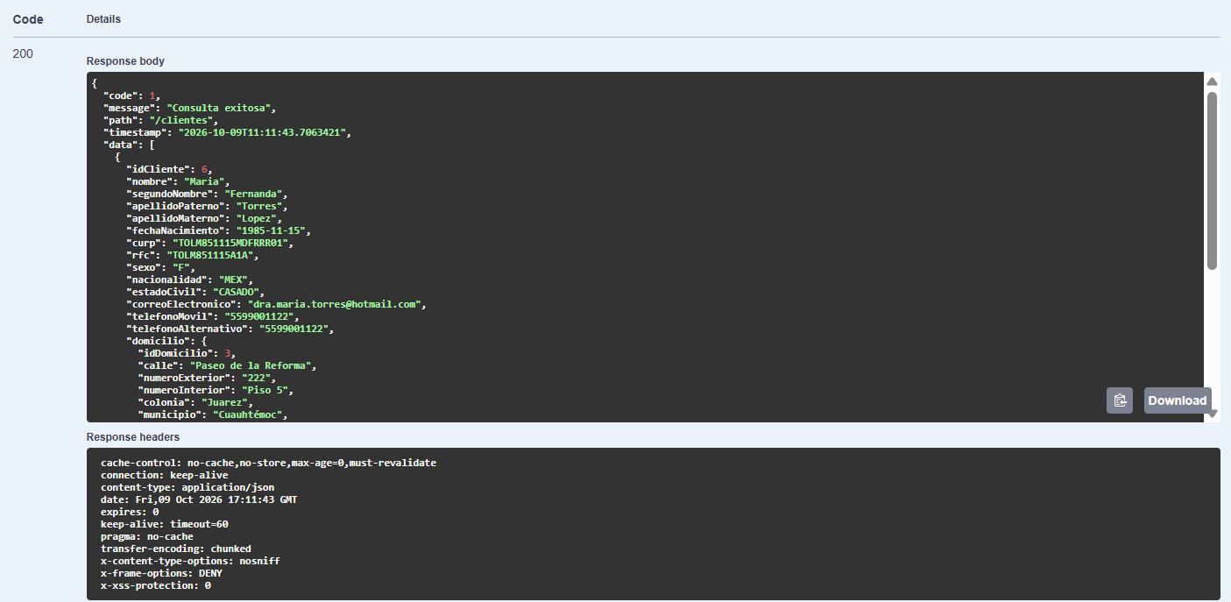
TC-CON-08 | GET | /clientes?activos=true | Consultar solo clientes activos | Query: activos=true | {"code":1, "data":[...solo activos...]} | 200 OK | EXITOSO | 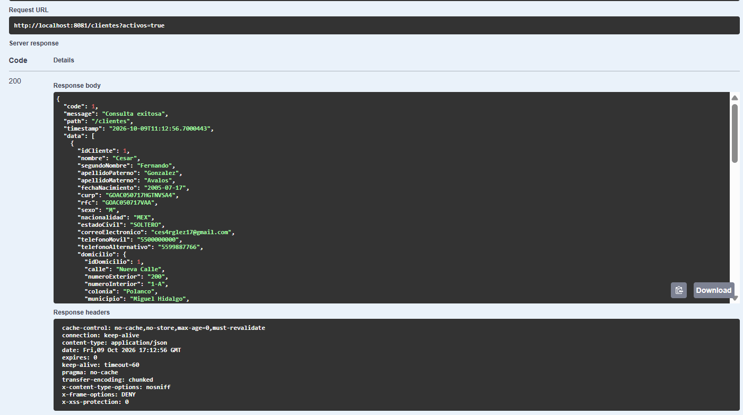
TC-CON-09 | GET | /clientes?fechaDesde=...&fechaHasta=... | Consultar clientes por rango de fechas | Query: fechaDesde=2026-01-01T00:00:00&fechaHasta=2026-12-31T23:59:59 | {"code":1, "data":[...clientes en rango...]} | 200 OK | EXITOSO | 
ACTUALIZACIÓN DE CLIENTES — PUT /clientes/{id}
TC-UPD-01 | PUT | /clientes/{id} | Actualización exitosa de datos personales, contacto y domicilio | { "nombre": "Cesarius", "segundoNombre": "Fernando", "apellidoPaterno": "González", "apellidoMaterno": "Avalos", "sexo": "M", "nacionalidad": "MEX", "estadoCivil": "CASADO", "correoElectronico": "cesarglez17.dev@gmail.com", "telefonoMovil": "5500000000", "telefonoAlternativo": "5599887766", "calle": "Nueva Calle", "numeroExterior": "200", "numeroInterior": "1-A", "colonia": "Polanco", "municipio": "Miguel Hidalgo", "estado": "CDMX", "codigoPostal": "11560", "pais": "MEX", "ocupacion": "Senior Engineer", "empresa": "Global Tech", "ingresoMensual": 50000.00 } | {"code":1, "message":"Cliente actualizado exitosamente", "data":{nombre:"César Actualizado"}} | 200 OK | EXITOSO | 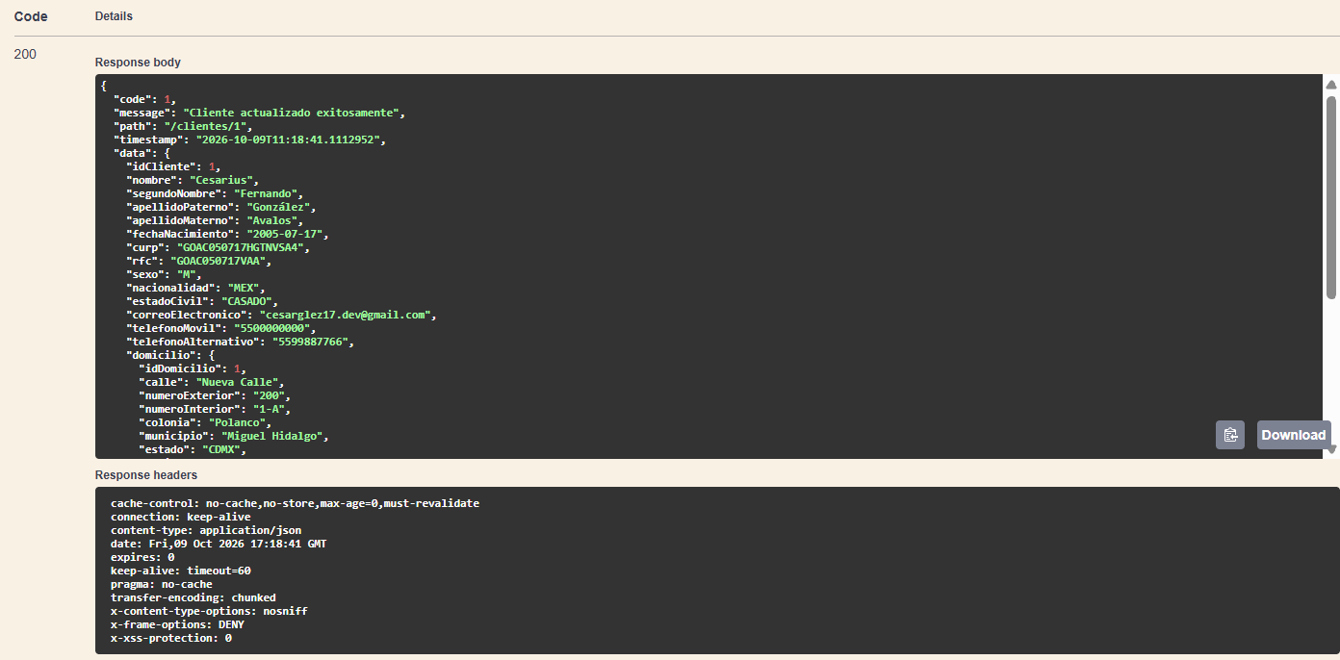
TC-UPD-02 | PUT | /clientes/{id} | Actualización con usuario en modo solo lectura (cuenta desactivada) | { "nombre": "Carlitus", "segundoNombre": "Albertano", "apellidoPaterno": "Ruiz", "apellidoMaterno": "Gómez", "sexo": "M", "nacionalidad": "MEX", "estadoCivil": "CASADO", "correoElectronico": "carlos.ruiz90@gmail.com", "telefonoMovil": "5500000044", "telefonoAlternativo": "5599887744", "calle": "Avenida Nueva Calle", "numeroExterior": "300", "numeroInterior": "2-A", "colonia": "Polanco", "municipio": "Miguel Hidalgo Costilla", "estado": "GTO", "codigoPostal": "37800", "pais": "MEX", "ocupacion": "DEveloper Senior Engineer", "empresa": "Global Tech Tecn", "ingresoMensual": 30000.00 } | {"code":10, "message":"Su cuenta está desactivada. Solo puede consultar información..."} | 403 Forbidden | EXITOSO
TC-UPD-03 | PUT | /clientes/{id} | Actualización con ID inexistente | { "nombre": "César Actualizado", "segundoNombre": "Fernando", "apellidoPaterno": "Pérez", "apellidoMaterno": "García", "sexo": "M", "nacionalidad": "MEX", "estadoCivil": "CASADO", "correoElectronico": "cesar.perez@email.com", "telefonoMovil": "5598765432", "telefonoAlternativo": "", "calle": "Av. Insurgentes", "numeroExterior": "456", "numeroInterior": "", "colonia": "Roma Norte", "municipio": "Cuauhtémoc", "estado": "CDMX", "codigoPostal": "06700", "pais": "MEX", "ocupacion": "Arquitecto de Software", "empresa": "Fintech Corp", "ingresoMensual": 55000.0 } | {"code":8, "message":"No se encontró el cliente con ID: ..."} | 404 Not Found | EXITOSO
TC-UPD-04 | PUT | /clientes/{id} | Verificar que CURP/RFC/numeroCuenta NO se modifican | (El DTO no incluye estos campos) | Los campos CURP, RFC y numeroCuenta permanecen sin cambio | 200 OK | EXITOSO | 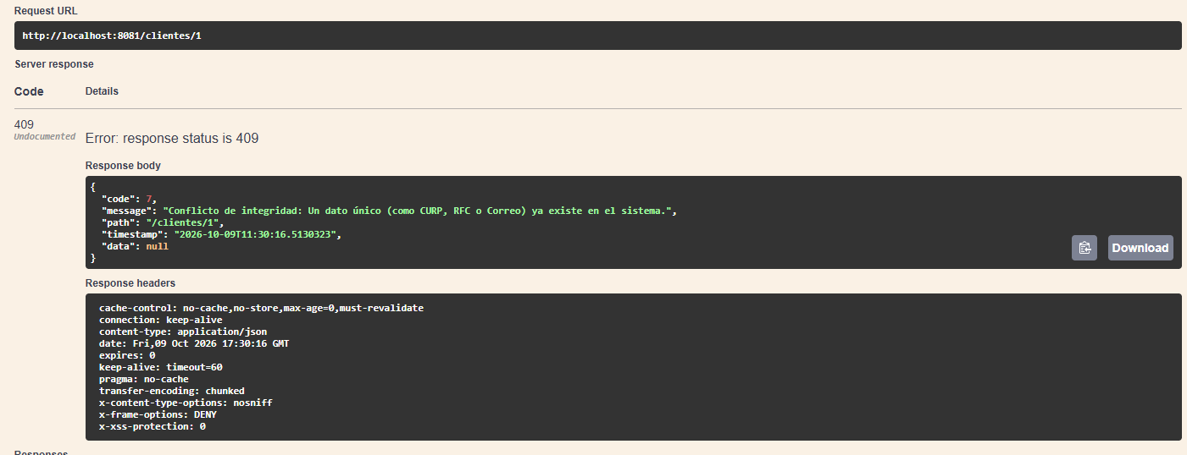
BAJA LÓGICA — DELETE /clientes/{id}
TC-DEL-01 | DELETE | /clientes/{id} | Baja lógica exitosa (usuario.activo=false, cuentas=INACTIVA) | Path: id = {6} | {"code":1, "message":"Cliente dado de baja exitosamente (baja lógica)"} | 200 OK | EXITOSO | 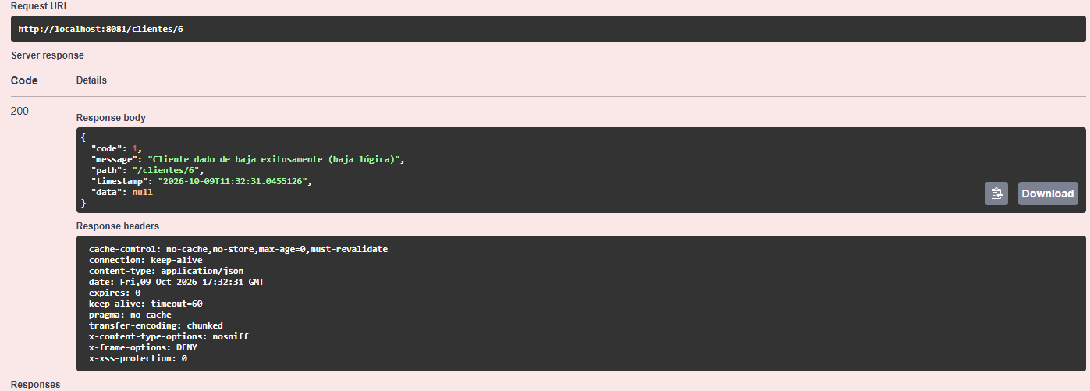
TC-DEL-02 | DELETE | /clientes/{id} | Baja lógica con usuario ya desactivado (modo solo lectura) | Path: id = {id} | {"code":10, "message":"Su cuenta está desactivada..."} | 403 Forbidden | EXITOSO | 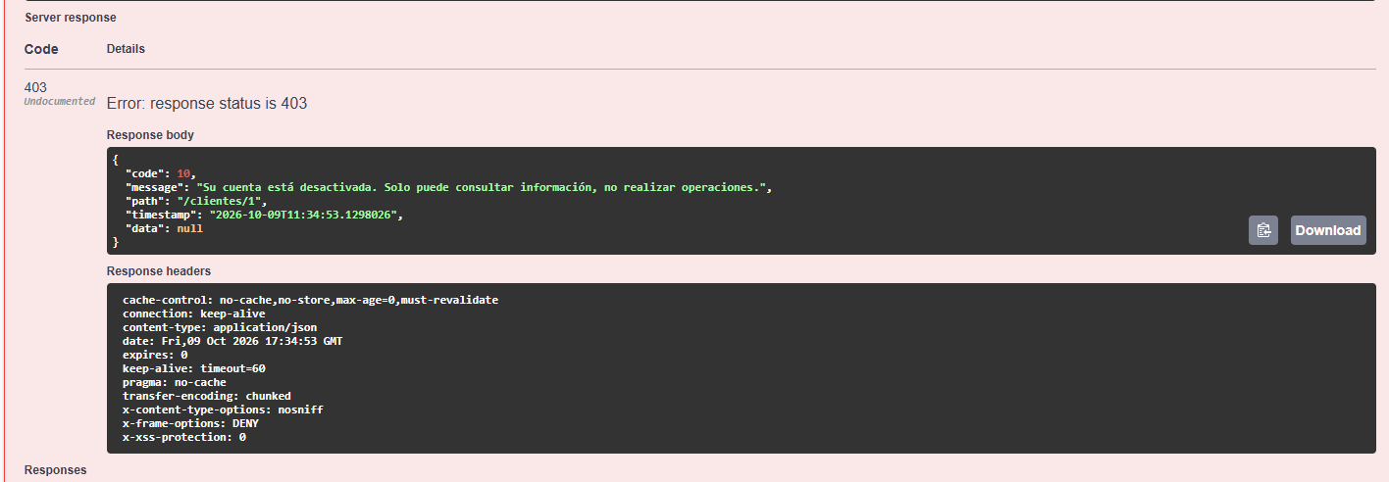
TC-DEL-03 | DELETE | /clientes/{id} | Baja lógica con ID inexistente | Path: id = 10 | {"code":8, "message":"No se encontró el cliente con ID: 10"} | 404 Not Found | EXITOSO
CONSULTA DE CUENTAS — GET /cuentas
TC-CTA-01 | GET | /cuentas/{numeroCuenta} | Consultar cuenta por número válido | Path: numeroCuenta = {4571379192} | {"code":1, "message":"Cuenta encontrada", "data":{numeroCuenta, saldo, estatus}} | 200 OK | EXITOSO | 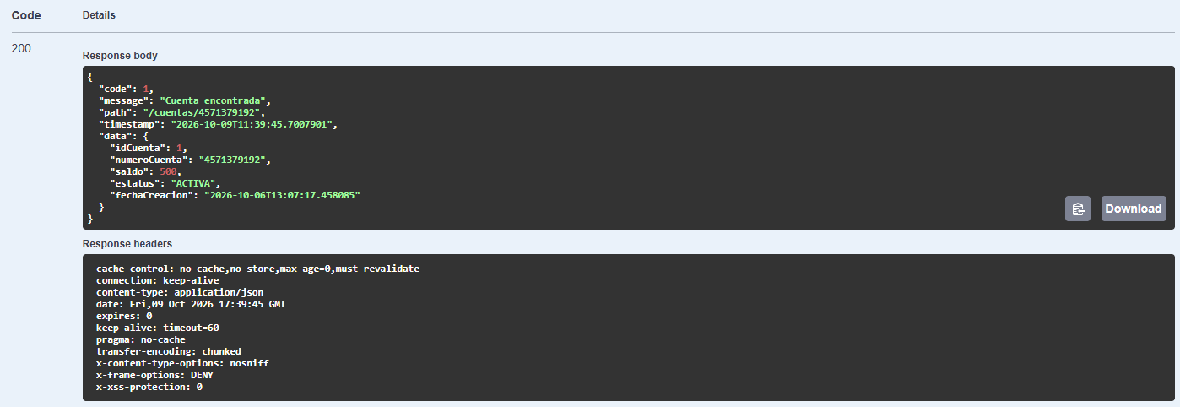
TC-CTA-02 | GET | /cuentas/{numeroCuenta}/saldo | Consultar saldo de una cuenta válida | Path: numeroCuenta = {número generado} | {"code":1, "message":"Consulta de saldo exitosa", "data":{saldo:500.00}} | 200 OK | EXITOSO | 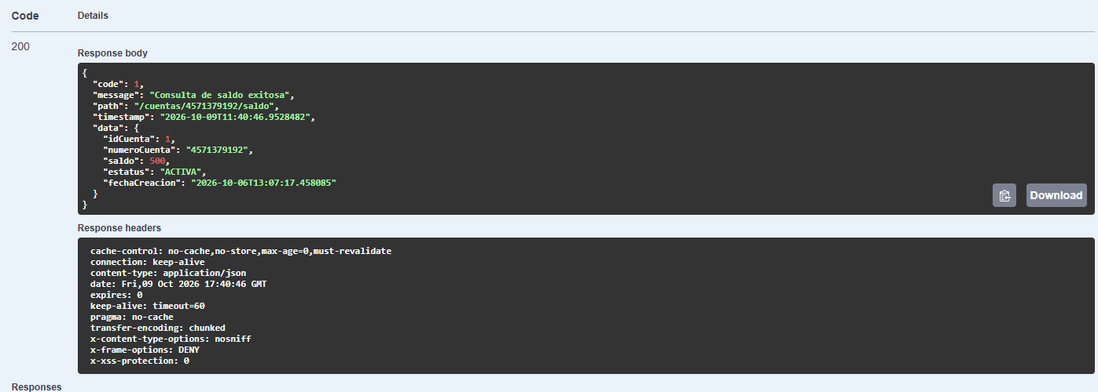
TC-CTA-03 | GET | /cuentas/{numeroCuenta} | Consultar cuenta con número inexistente | Path: numeroCuenta = 0000000000 | {"code":8, "message":"No se encontró la cuenta con número: 0000000000"} | 404 Not Found | EXITOSO
GESTIÓN DE USUARIOS — GET/PUT /usuarios
TC-USR-01 | GET | /usuarios/{id} | Consultar información de usuario por ID | Path: id = 1 | {"code":1, "message":"Usuario encontrado", "data":{idUsuario, correo, activo, fechaRegistro}} | 200 OK | EXITOSO
TC-USR-02 | GET | /usuarios/{id} | Consultar usuario con ID inexistente | Path: id = 99999 | {"code":8, "message":"No se encontró el usuario con ID: 99999"} | 404 Not Found | EXITOSO
TC-USR-03 | PUT | /usuarios/{id}/password | Cambio de contraseña exitoso | { "passwordActual": "Password123!", "passwordNueva": "desdeCero17!" } | {"code":1, "message":"Contraseña actualizada exitosamente"} | 200 OK | EXITOSO
TC-USR-04 | PUT | /usuarios/{id}/password | Cambio de contraseña con contraseña actual incorrecta | { "passwordActual": "PasswordIncorrecta!1", "passwordNueva": "NuevaPassword@456" } | {"code":9, "message":"La contraseña actual es incorrecta"} | 401 Unauthorized | EXITOSO
TC-USR-05 | PUT | /usuarios/{id}/password | Cambio de contraseña con usuario desactivado (solo lectura) | { "passwordActual": "PasswordSegura@2026", "passwordNueva": " Abcd134!" } | {"code":10, "message":"Su cuenta está desactivada..."} | 403 Forbidden | EXITOSO

